门店信息
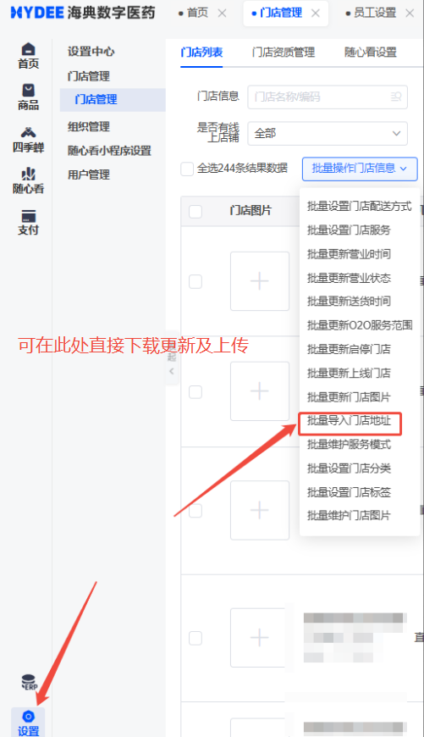
序号 | 门店名称 | 门店编码 | 联系电话 | 省份 | 城市 | 区/县 | 详细地址
1 | xxx店 | 1001 | 185xxxxxxxx | xx省 | xx市 | xx区 | xx市xx区xx路xx号

